F02.CFG-Paths
 |  | VVSS, Info Romana, 2023-2024

F02. cautarea filmelor care au un anumit regizor (sau parti din numele regizorului).

F02. Covered source code |  |  | F02. Control Flow Graph (CFG) | F02. Cyclomatic Complexity (CC)

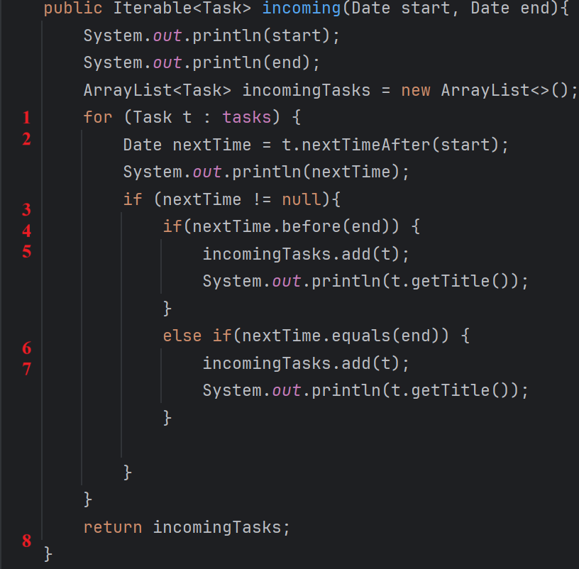
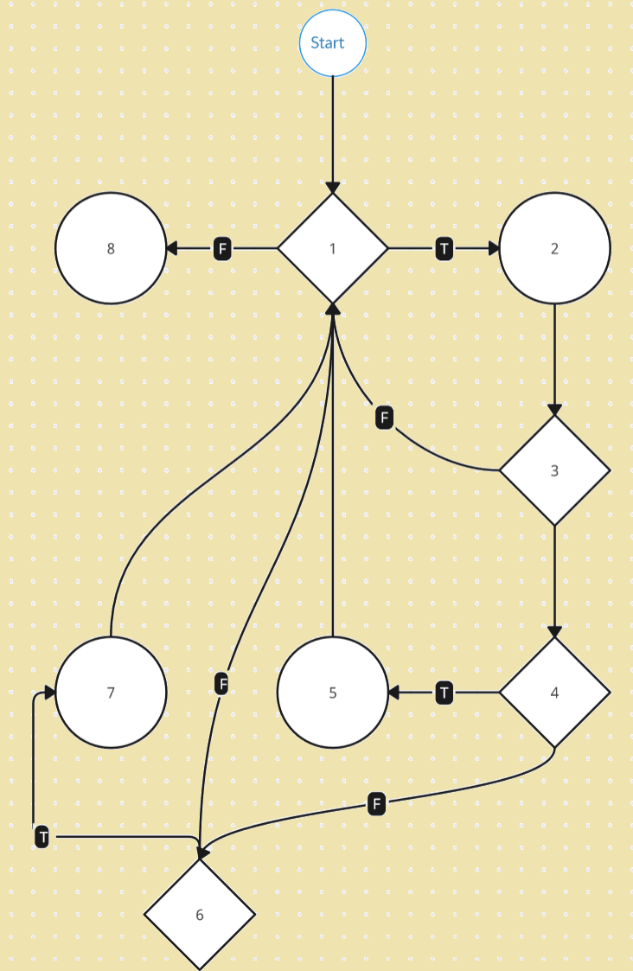
Line No. | Source code |  | Se va insera CFG asociat codului sursa testat (poza, diagrama, etc.). | CC1 = No. of regions = |  | 5
Req02_L01 | … |  |  | CC2 = Edges - Nodes + 2 = |  | 5
Req02_L02 | … |  | <Req02 CFG > | CC3 = No. of Conditions + 1 = |  | 5
Req02_L03 | …
... | …
.. | … |  |  | F02. Individual Paths
... | …
 |  |  |  | Path No. | Path
 |  |  |  | F02_P01 | 1(F)-8
 |  |  |  | F02_P02 | 1(T)-2-3(F)-1(F)-8
 |  |  |  | F02_P03 | 1(T)-2-3(T)-4(T)-5-1(F)-8
 |  |  |  | F02_P04 | 1(T)-2-3(T)-4(F)-6(F)-1(F)-8
 |  |  |  | F02_P05 | 1(T)-2-3(T)-4(F)-6(T)-7-1(F)-8

